상품제안서
모두애 제로 웨이스트 대나무 칫솔 케이스 | 상품코드: S25648

 |  |  |  |  |  |  | 02-713-8555 | www.synergygift.co.kr
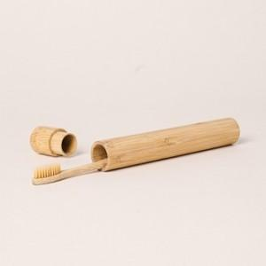

【상세/제작정보】 | <p style="text-align: left;" align="left"><span style="font-size: 14pt;">※ 케이스 단품 선택시 칫솔은 포함되어있지 않습니다</span></p><p style="text-align: left;" align="left"><span style="font-size: 14pt;">※ 현재 DTF필름전사는 진행 불가합니다.</span></p><p style="text-align: left;" align="left"><span style="font-size: 14pt;">※ 레이저인쇄-칫솔, 대나무케이스 가능</span></p>

【인쇄/포장옵션】 | 레이저 / 포장불가능

【공급단가】 | 수량 | 100~ | 300~ | 500~ | 1,000~ | 3,000~
*VAT별도 | 케이스단품 | 3,240원 | 3,040원 | 2,950원 | 2,800원 | 2,710원
 | 케이스+칫솔세트 | 4,030원 | 3,790원 | 3,670원 | 3,490원 | 3,370원

【상품 URL】 | https://www.synergygift.co.kr:443/src/goods_detail.php?gdno=25648

